行政事業レビューシート
 |  |  |  |  |  |  |  |  |  |  | 事業番号 |  |  | 2023 |  | - | こども |  |  |  | - | 新23 |  | - | 0044
 |  |  |  | 令和5年度行政事業レビューシート |  |  |  |  |  |  |  |  |  |  |  | （ | こども家庭庁 |  |  |  |  |  |  |  |  |  |  | ）
事業名 |  |  |  | 児童相談体制整備事業費 |  |  |  |  |  |  |  | 担当部局庁 |  |  | 支援局 |  |  |  |  |  |  |  | 作成責任者
事業開始年度 |  |  |  | 令和5年度 |  |  | 事業終了 （予定）年度 |  | 終了予定なし |  |  | 担当課室 |  |  | 虐待防止対策課 |  |  |  |  |  |  |  | 課長 河村のり子
会計区分 |  |  |  | 一般会計
根拠法令 （具体的な 条項も記載） |  |  |  | 児童虐待の防止等に関する法律（平成十二年法律第八十二号）第六条第1項、児童福祉法（昭和二十二年法律第百六十四号）第二十五条 |  |  |  |  |  |  |  | 関係する 計画、通知等 |  |  | 児童相談所虐待対応ダイヤル「１８９」の無料化等について(厚生労働省子ども家庭局家庭福祉課児童相談係事務連絡、令和元年11月22日）
政策 |  |  |  | - |  |  |  |  |  |  |  | 主要経費 |  |  | 生活扶助等社会福祉費、その他の事項経費
施策 |  |  |  | -
政策体系・評価書URL |  |  |  | -
事業の目的 （5行程度以内） |  |  |  | 児童相談所虐待対応・相談専用ダイヤルは、児童虐待を受けたと思われるこどもを見つけた時などに、ためらわずに児童相談所に通告・相談を出来るようにすることによる、児童虐待の予防や早期発見を目的とする。
現状・課題 （5行程度以内） |  |  |  | 児童虐待の予防や早期発見は、国内の当然の社会課題となっている。 令和元年度からは覚えやすい３桁番号（１８９）を虐待対応ダイヤルとして通話料を無料化し、さらなる虐待の予防及び早期発見を実現したところ。 併せて、子育てに関する悩みなどを相談できる専用窓口として相談専用ダイヤルを開設し、令和３年度には相談専用ダイヤルも通話料を無料化するなど、利用者の利便性の向上を促進している。
事業概要 （5行程度以内） |  |  |  | 児童相談所虐待対応・相談専用ダイヤルを運用するために、各通信事業者において必要となる設備の保守等に係る経費及び携帯電話等からの着信についてオペレーターが対応するコールセンターの設置・運営に係る経費等を負担するものである。また、児童虐待を疑われる事案を発見した者が、ためらうことなく児童相談所に通告できる環境整備と、管轄児童相談所までの通告接続率の向上に資するため、虐待対応ダイヤルの通話料は無料としている。
事業概要URL
実施方法 |  |  |  | 委託・請負
補助率等
予算額・ 執行額 （単位:百万円） （インプット） |  |  |  |  |  |  |  | 令和2年度 |  | 令和3年度 |  |  |  | 令和4年度 |  |  |  | 令和5年度 |  |  |  |  |  | 令和6年度要求
 |  |  |  | 予算の状況 | 当初予算（A) |  |  | - |  | - |  |  |  | - |  |  |  | 263 |  |  |  |  |  | 253
 |  |  |  |  | 補正予算（B) |  |  | - |  | - |  |  |  | - |  |  |  | -
 |  |  |  |  |  |  |  |  |  |  |  |  |  |  |  |  |  | -
 |  |  |  |  |  |  |  |  |  |  |  |  |  |  |  |  |  | -
 |  |  |  |  |  |  |  |  |  |  |  |  |  |  |  |  |  | -
 |  |  |  |  |  |  |  |  |  |  |  |  |  |  |  |  |  | -
 |  |  |  |  |  |  |  |  |  |  |  |  |  |  |  |  |  | -
 |  |  |  |  | 前年度から繰越し（C) |  |  | - |  | - |  |  |  | - |  |  |  | - |  |  |  |  |  | -
 |  |  |  |  | 翌年度へ繰越し（D) |  |  | - |  | - |  |  |  | - |  |  |  | -
 |  |  |  |  | 予備費等（E) |  |  | - |  | - |  |  |  | - |  |  |  | -
 |  |  |  |  | 計(F) =（A)+（B)+（C)+（D)+（E) |  |  | - |  | - |  |  |  | - |  |  |  | 263 |  |  |  |  |  | 253
 |  |  |  | 執行額(G) |  |  |  | - |  | - |  |  |  | -
 |  |  |  | 執行率（％） =(G)/(F) |  |  |  | - |  | - |  |  |  | -
 |  |  |  | 当初予算＋補正予算に対する執行額の割合（％） =(G)/｛(A)+(B)｝ |  |  |  | - |  | - |  |  |  | -
令和5・6年度 予算内訳 （単位：百万円） |  |  |  | 歳出予算項・目 |  |  |  | 令和5年度当初予算 |  | 令和6年度要求 |  |  |  | 主な増減理由（・要望額・予備費）
 |  |  |  | (項) |  | こども家庭庁共通費
 |  |  |  |  | (目) | 情報処理業務庁費 |  | 189.0 |  | 178.5
 |  |  |  | (項) |  | 児童虐待防止等対策費
 |  |  |  |  | (目) | 児童相談支援事業委託費 |  | 74.3 |  | 74.3
 |  |  |  |  |  | その他 |  | 0 |  | 0
 |  |  |  | 計（A) |  |  |  | 263 |  | 253
活動内容① （アクティビティ） |  |  |  | 当該事業による委託を行い、児童虐待を受けたこどもや児童虐待と思われるこどもを見つけた近隣住民等が、全国共通の番号に電話をすれば、電話をかけた所在地の児童相談所の虐待対応部門や相談部門等につながる、児童相談所虐待対応ダイヤル及び児童相談所相談専用ダイヤルを提供する。
↓
活動目標及び活動実績① （アウトプット） |  |  |  | 活動目標 |  |  |  | 活動指標 |  |  |  |  | 単位 |  | 令和2年度 | 令和3年度 |  |  |  | 令和4年度 |  |  | 5年度 活動見込 |  |  | 6年度 活動見込
 |  |  |  | 委託を行い、「児童相談所虐待対応ダイヤル」及び「児童相談所相談専用ダイヤル」の安定的な機能を提供する |  |  |  | 児童相談所虐待対応ダイヤルへの接続率（入電数(間違い電話や自動ガイダンス中に切電された等の件数を除く。)に占める児童相談所への接続数の割合） |  |  |  | 活動実績 |  |  | - | - |  |  |  | - |  |  | - |  |  | -
 |  |  |  |  |  |  |  |  |  |  |  | 当初見込み |  |  |  |  |  |  |  |  |  |  | 89 |  |  | 89

↓ |  | 成果目標①-1の 設定理由 （アウトプット からのつながり） |  | 当該事業による委託を行うことにより、児童相談所虐待対応ダイヤル及び児童相談所相談専用ダイヤルの機能を安定的に提供することで、虐待を受けたと思われる子どもを見つけた時や、子育てに悩んだ時などに、ためらわずに児童相談所に通告・相談できるようになると考えらえるため、成果目標は、児童虐待の予防・早期発見とした。
成果目標及び成果実績①-3 （長期アウトカム） |  |  |  | 成果目標 |  |  |  | 定量的な成果指標 |  |  |  |  | 単位 |  | 令和2年度 | 令和3年度 |  |  |  | 令和4年度 |  |  | 目標最終年度
 |  |  |  |  |  |  |  |  |  |  |  |  |  |  |  |  |  |  |  |  |  |  |  |  |  |  | 年度
 |  |  |  | 児童虐待の予防、早期発見 |  |  |  | - |  |  |  | 成果実績
 |  |  |  |  |  |  |  |  |  |  |  | 目標値
 |  |  |  |  |  |  |  |  |  |  |  | 達成度 | ％ |  | - | - |  |  |  | - |  |  | -
成果実績及び目標値の根拠として用いた 統計・データ名（出典） /定性的なアウトカムに関する成果実績 |  |  |  | 令和元年度からは覚えやすい３桁番号（１８９）を虐待対応ダイヤルとして通話料を無料化し、さらなる児童虐待予防・早期発見を図った。併せて相談専用ダイヤルを開設し、子育てに関する悩みなどを相談できる専用の窓口をつくり、令和３年度には相談専用ダイヤルも通話料を無料化し、利用者の利便性向上を図っている。
アウトカム設定についての説明 |  |  |  | アクティビティ①について定性的なアウトカムを設定している理由
 |  |  |  | 児童虐待は様々な要因が関係していることから、児童虐待の予防や早期発見がどの程度達成されたかについて、定量的に計ることは困難であるため。
 |  |  |  | アクティビティ①についてアウトカムが複数設定できない理由
 |  |  |  | 児童相談所虐待対応ダイヤル及び児童相談所相談専用ダイヤルの機能を安定的に提供することが、本事業における最終目標である児童虐待の予防、早期発見に直結するため。
事業に関連する ＫＰＩが定められている閣議決定等 |  |  | 名称
 |  |  | URL
 |  |  | 該当箇所
事業所管部局による点検・改善
点検結果 |  |  |  |  |  |  |  |  |  |  |  |  |  |  | 目標年度における効果測定に関する評価（令和○年度実施）

改善の 方向性
外部有識者の所見

行政事業レビュー推進チームの所見に至る過程及び所見
現状通り |  |  |  | 事業の適切な進捗管理、予算の効率的執行に努めること。
 |  |  |  | 所見を踏まえた改善点/概算要求における反映状況
現状通り |  |  |  | 事業の適切な進捗管理、予算の効率的執行に努めることとする。
過去に受けた指摘事項と対応状況 |  |  |  | 公開プロセス・秋の年次公開検証（秋のレビュー）における取りまとめ

 |  |  |  | 上記への対応状況

 |  |  |  | その他の指摘事項

 |  |  |  | 上記への対応状況

備考

関連する過去のレビューシートの事業番号
平成23年度
平成24年度
平成25年度
平成26年度
平成27年度
平成28年度
平成29年度
平成30年度
令和元年度
令和2年度
令和3年度
令和4年度
資金の流れ （資金の受け取り先が何を行っているかについて補足する） （単位：百万円）
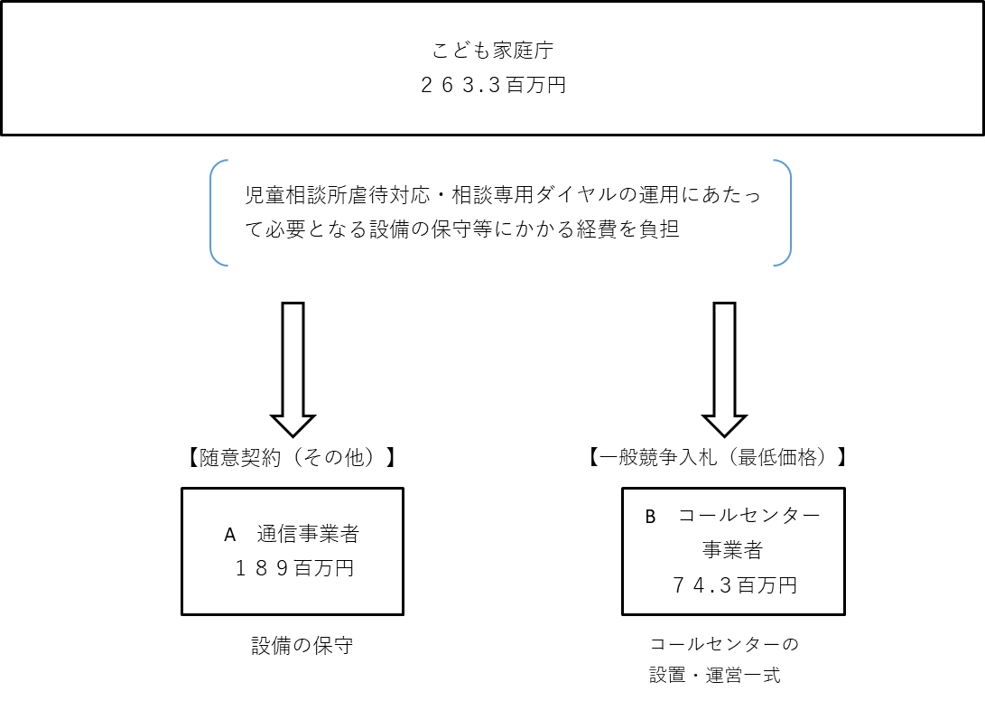

費目・使途欄についてさらに記載が必要な場合はチェックの上【別紙2】に記載 |  |  |  |  |  |  |  |  |  |  |  |  |  |  |  |  |  |  | チェック

 | 支出先上位１０者リスト
支出先上位10者リスト欄についてさらに記載が必要な場合はチェックの上【別紙3】に記載 |  |  |  |  |  |  |  |  |  |  |  |  |  |  |  |  |  |  | チェック

